Sheet1
1.MySQL Clint起動



 |  |  |  |  | password:
 |  |  |  |  | gel1

2.DB生成
 | 以下の命令をコマンドで実行
 | CREATE DATABASE IF NOT EXISTS webdb DEFAULT CHARACTER SET utf8 COLLATE utf8_general_ci;
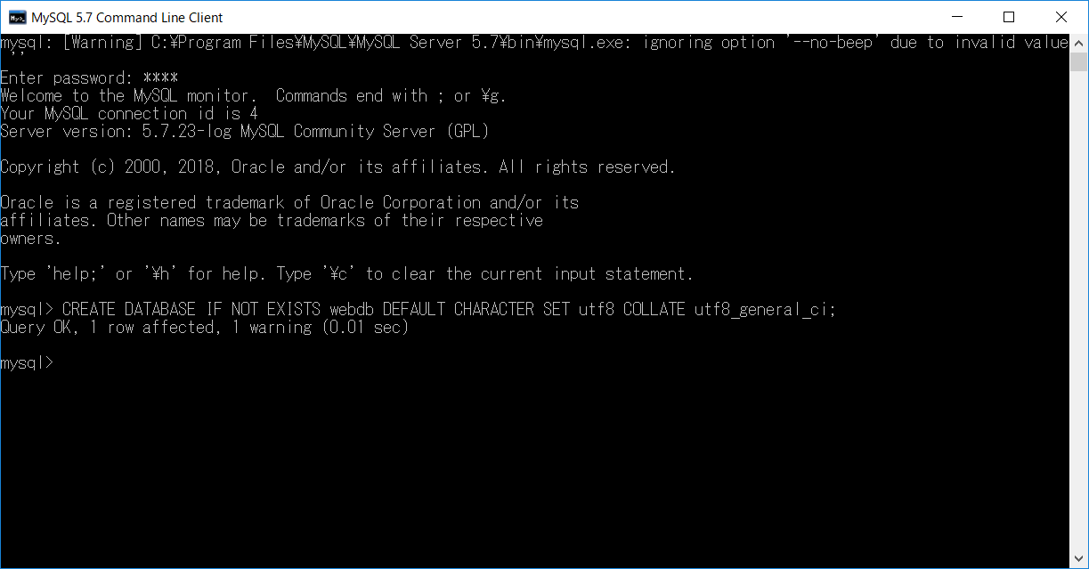



3.A5M2ツールで2.で生成したDB(webdb)を接続する
 | 「データベースを追加と削除…」を選択する。
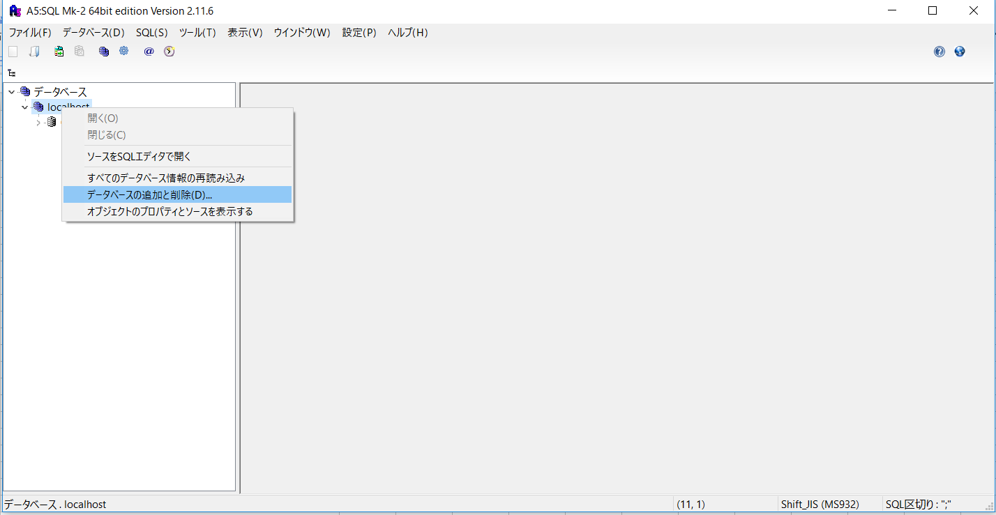

 | 追加ボタン押下
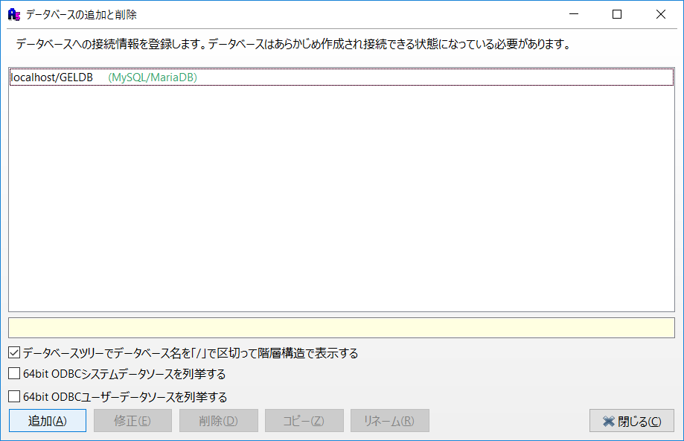

 | 「MySQL/MariaDB…」を選択する。
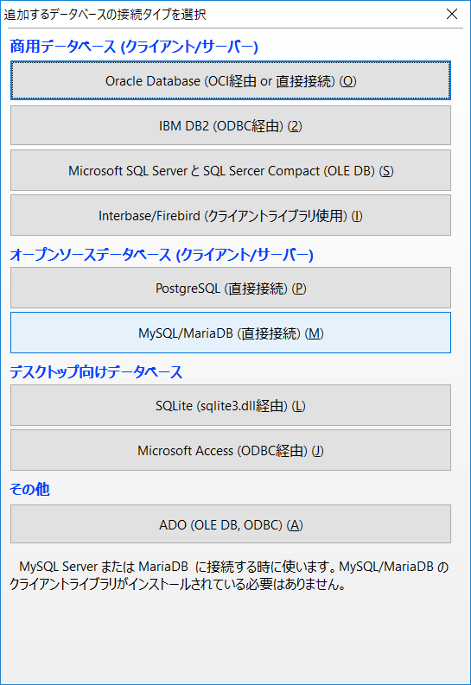

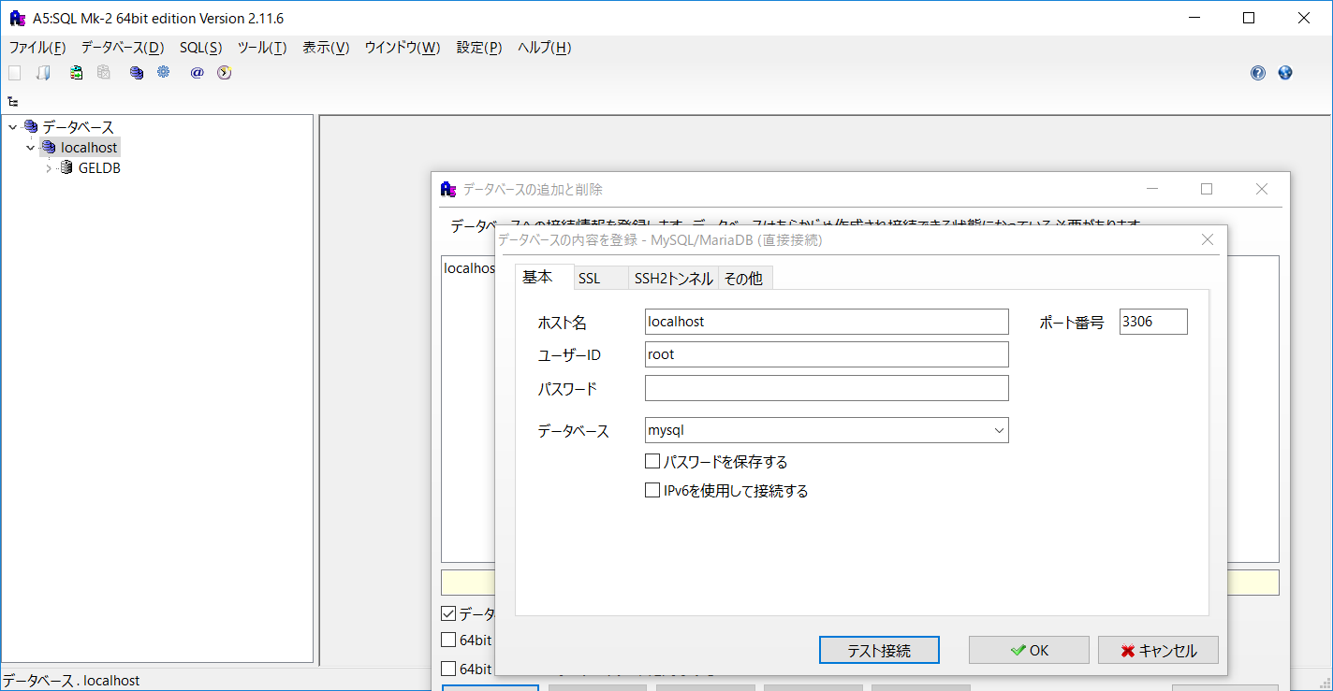

 | 「テスト接続」を押下する
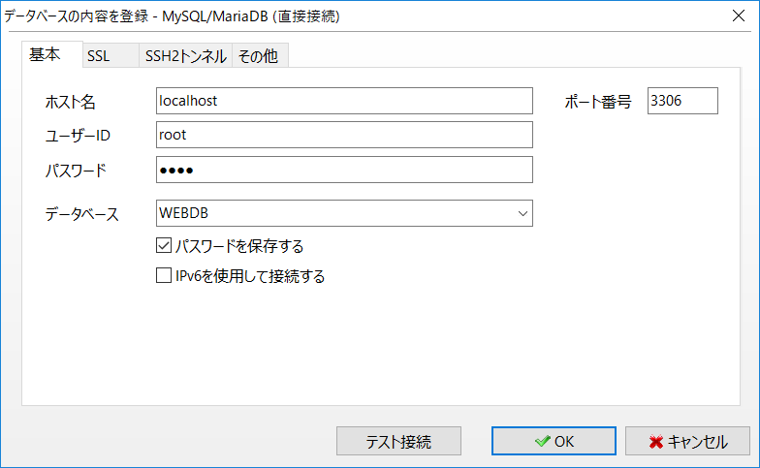
 |  | ホスト名： | localhost
 |  | ユーザーID: | root
 |  | パスワード： | gel1 | ←手入力
 |  | データベース： | WEBDB | ←手入力

 |  | パスワードを保存する：チェックする |  | ←手入力

 | 接続成功確認

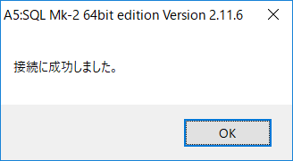

 | OKボタンを押下し、接続リンクを保存する。

 | 閉じるボタンを押下する

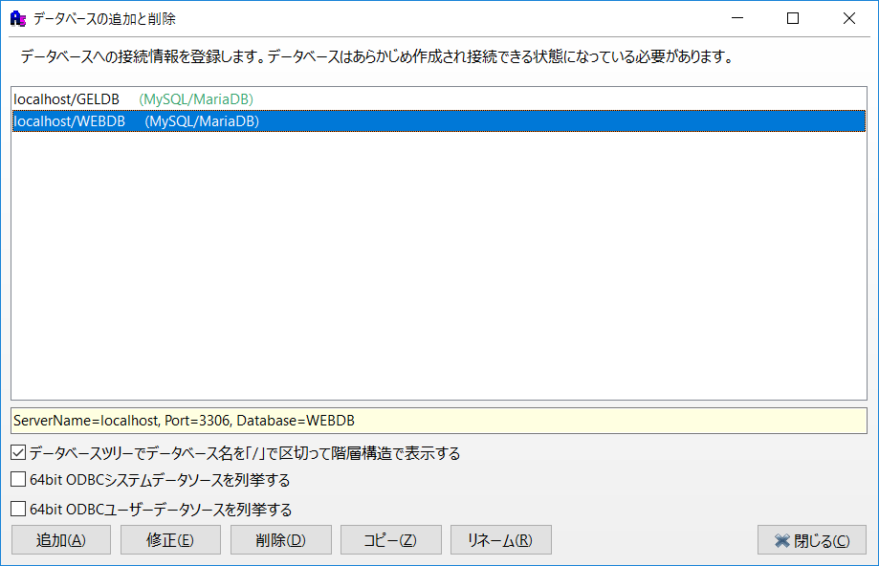

 | WEBDBを接続する
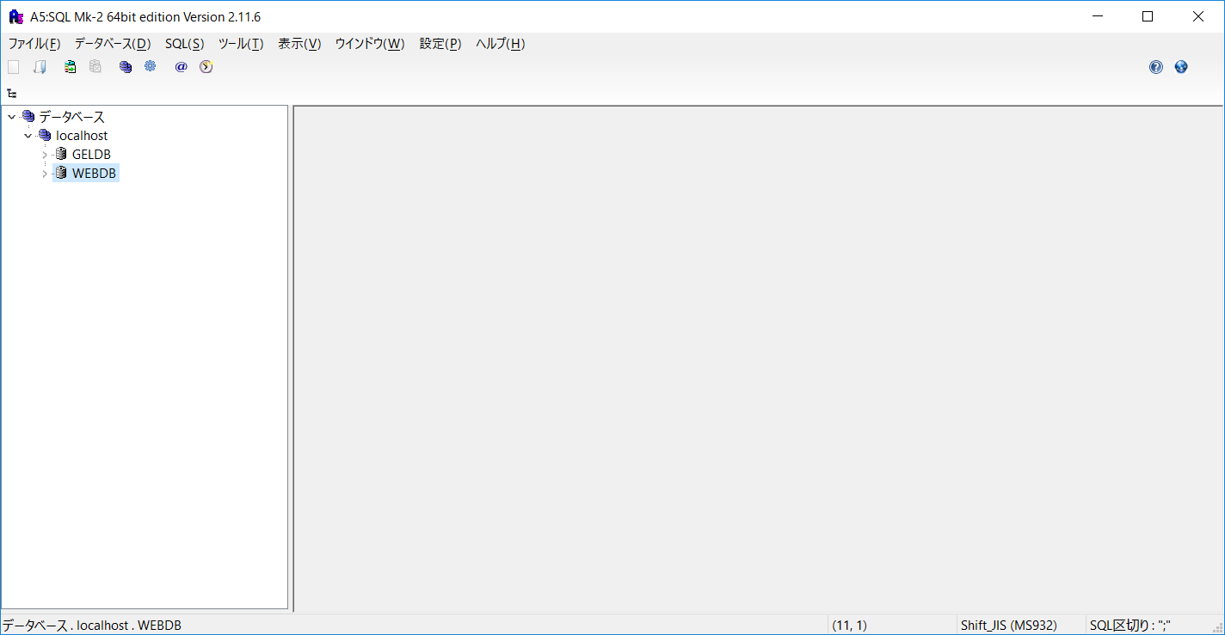

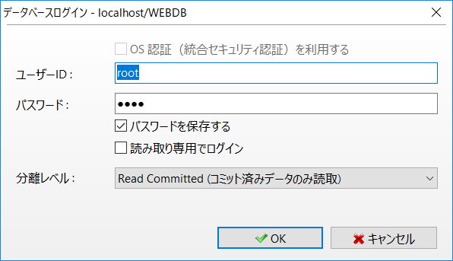

 | SQLでテーブル作成

